Cấu trúc thư mục
CẤU TRÚC THƯ MỤC (THAM KHẢO)

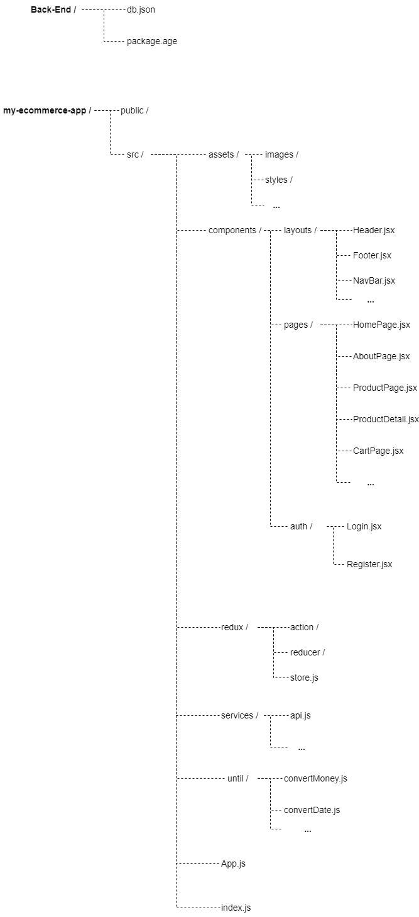

 | Ghi chú:
 |  | Thư mục src: Chứa toàn bộ mã nguồn của ứng dụng ReactJS.

 |  | components: Chứa các thành phần React, được chia thành các thư mục con dựa trên chức năng hoặc loại thành phần.

 |  | Assets: Lưu trữ hình ảnh, các tài liệu tĩnh khác và tệp CSS.

 |  | Layout: là các component xây dựng các layout dùng chung trong project

 |  | Page: là các component của các trang có trong project

 |  | Auth: là nơi chứa các component có chức năng đăng nhập, đăng ký

 |  | Redux: Thư mục chứa logic Redux, bao gồm các actions, reducers và store.

 |  | services: Đây là nơi bạn có thể đặt code cho các dịch vụ như gọi API từ máy chủ hoặc xử lý logic chung.

 |  | Until: Đây là nơi khai báo các hàm dùng chung trong project

